Sheet1
E-learning web app
ログイン
登録
FAQ
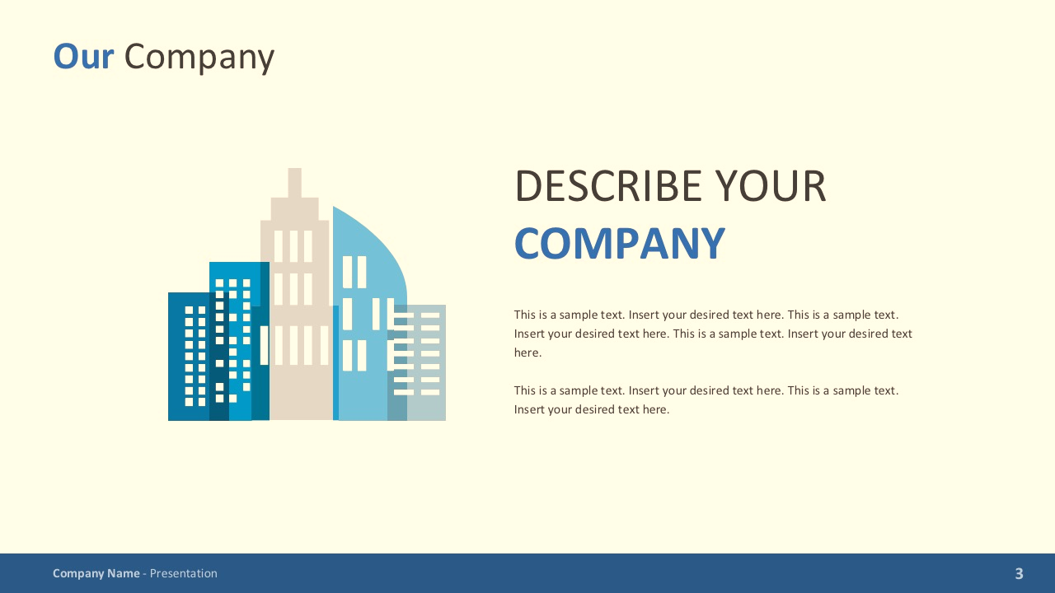

リスト
単語
キーワードを入力してください

Scroll theo chiều dọc cũng hiển thị các ảnh giới thiệu về web khác

ログイン
登録

✉
The Good Company 2020

